상품제안서
플랜체크 미니아트쿠션담요 | 상품코드: F22476

 |  |  |  |  |  |  | 02-412-0044 | www.easy1.co.kr
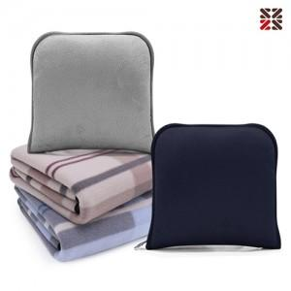

【상세/제작정보】 | <p><span style="background-color: rgb(255, 255, 255); font-family: dotum; font-size: 13px;">네이비커버 일시품절</span>​</p>

【인쇄/포장옵션】 | 실크, 자수 / OPP(비닐)

【공급단가】 | 수량 | 100~ | 300~ | 500~ | 1,000~ | 3,000~
*VAT별도 | 단가 | 4,870원 | 4,790원 | 4,680원 | 4,560원 | 4,480원

【상품 URL】 | http://www.easy1.co.kr/src/goods_detail.php?gdno=22476

